Sheet1
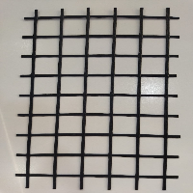
BAĞLAYICI TARİFE BİLGİSİ DETAY BİLGİSİ
 | BTB Numarasi: | TR350000230034
 | Gtip No: | 590699900000
 | Ge?erlilik Bsg.Tarihi: | 26/05/2023
 | Siniflandirmanin Gerek?esi:
 | Türk Gümrük Tarife Cetveli İzahnamesi’nin 5906 tarife pozisyonu açıklama notları, İzmir Laboratuvar Müdürlüğünün 10.05.2023 tarihli ve 3523BTB0158 sayılı Analiz Raporu ve Tarife Yorumuna İlişkin Genel Kurallar
 | Esyanin Tanimi:
 | "TeMa Med X-GRID PET C-0 55/20" ticari tanımlı, üzerinde kare veya dikdörtgen şeklinde boşluklar yer alan tüm yüzeyi kauçuk ile sıvanmış, poliester liflerden mensucat. Zemin güçlendirici inşaat malzemesi olarak kullanılmaktadır.

